상품제안서
LED 키캡 키링 4구 (ㅁ형) | 상품코드: S47378

 |  |  |  |  |  |  | 02-713-8555 | www.synergygift.co.kr
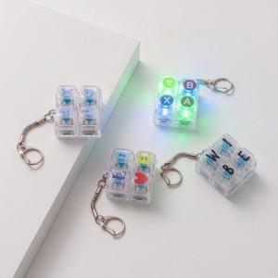 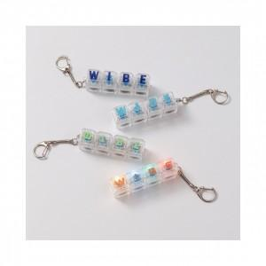

【상세/제작정보】 | <p>​<span style="font-size: 18pt;">컬러인쇄 + OPP 포장 포함 단가입니다.</span> ​</p>

【인쇄/포장옵션】 | 컬러인쇄 / OPP(비닐)

【공급단가】 | 수량 | 100~ | 300~ | 500~ | 1,000~ | 3,000~
*VAT별도 | 4구(일자형) | 4,030원 | 3,930원 | 3,810원 | 3,620원 | 3,500원
 | 4구(ㅁ형) | 4,030원 | 3,930원 | 3,810원 | 3,620원 | 3,500원

【상품 URL】 | https://www.synergygift.co.kr:443/src/goods_detail.php?gdno=47378

